Bussiness Requests
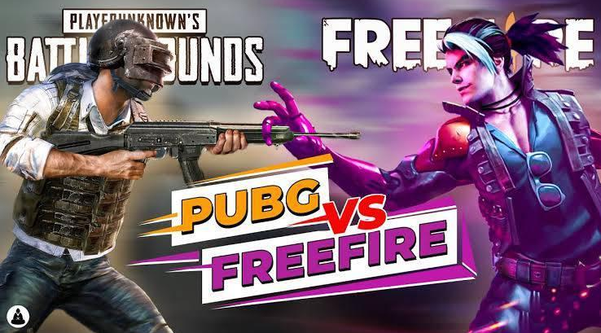
Questions that User want to know | Click >> |  | concept

โพสต์ไหนปังไม่ปัง? โพสต์ประเภทไหนได้ like, engagement | Top Content |  | Dinamic Query
โพสต์ไหนคนชอบแชร์ viral (top 5) | Top Content |  | Dinamic Query
เวลาไหนที่แบรนด์ชอบโพสต์ | Time Insight |  | Heatmap
โพสเวลาไหนที่ engagement สูง | Time Insight |  | Heatmap
โพสต์ยาว คนชอบอ่านไหม แชร์ไหม | Bussiness Request |  | len : post share
Promotion posts เยอะไหม | Post type |  | regxmatch/pie chart
ความสัมพันธ์ระหว่าง like vs. post share | Relationship between like&share |  | stacked bar chart
จัดประเภท content ของ page => promotion, news, update patch game | Content Page |  | regxmatch
weekly + monthly data (TREND) | Trend by Week | Trend By Month | stacked bar chart
weekday vs. weekend | Weekday vs. Weekend |  | Heatmap Engegament

Overviews
Create By | Sathaporn Prasaming
Overview Dashboard - Free Fire VS PubG

 |  | Total |  |  |  |  | Average
Page Name | #Posts | Like | Share | Comment | Reaction | Engagement | Like | Share | Comment | Reaction | Engagement
Free Fire | 300 | 1036409 | 35207 | 75660 | 154668 | 1301944 | 3454.7 | 117.4 | 252.2 | 515.6 | 4339.8
PubG | 247 | 249706 | 14315 | 8331 | 13121 | 285473 | 1011.0 | 58.0 | 33.7 | 53.1 | 1155.8
Total | 547 | 1286115 | 49522 | 83991 | 167789 | 1587417 | 2351.2 | 90.5 | 153.5 | 306.7 | 2902.0
FB Posts
%Share Engagement
Avg. Engagement per post

 | 40 | 41 | 42 | 43 | 44 | 45 | 46 | 47 | 48 | 49 | 50 | 51 | 52
Week
#Posts | Week40 | Week41 | Week42 | Week43 | Week44 | Week45 | Week46 | Week47 | Week48 | Week49 | Week50 | Week51 | Week52
Free Fire | 4 | 31 | 35 | 30 | 30 | 25 | 27 | 22 | 29 | 11 | 0 | 19 | 37
PubG | 8 | 21 | 7 | 8 | 7 | 17 | 12 | 30 | 34 | 33 | 31 | 25 | 14

#Like | Week40 | Week41 | Week42 | Week43 | Week44 | Week45 | Week46 | Week47 | Week48 | Week49 | Week50 | Week51 | Week52
Free Fire | 3103 | 73282 | 98587 | 56289 | 76003 | 101144 | 115073 | 74206 | 166858 | 57335 | 0 | 71906 | 142623
PubG | 13333 | 10829 | 3340 | 2994 | 12145 | 13302 | 12350 | 42675 | 37865 | 22748 | 21783 | 21033 | 35309

#Share | Week40 | Week41 | Week42 | Week43 | Week44 | Week45 | Week46 | Week47 | Week48 | Week49 | Week50 | Week51 | Week52
Free Fire | 101 | 3141 | 4788 | 1854 | 5615 | 1950 | 4311 | 710 | 5993 | 1765 | 0 | 1353 | 3626
PubG | 923 | 710 | 98 | 139 | 821 | 1318 | 894 | 2661 | 2311 | 1245 | 1234 | 1166 | 795
Post by Week
Like By Week
Share By Week

Month
#Posts | October | November | December
Free Fire | 134 | 110 | 56
PubG | 52 | 106 | 89

#Like | October | November | December
Free Fire | 311066 | 510814 | 214529
PubG | 42813 | 117728 | 89165

#Share | October | November | December
Free Fire | 15830 | 14398 | 4979
PubG | 2695 | 8036 | 3584

Post By Month(Brand)
Post By Month(Brand)
Post By Month(Brand)

PostType
Promotion Post | #Posts | Like | Share | Comment | Reaction | Engagement
Free Fire | 23 | 32401 | 321 | 1869 | 670 | 35261
PubG | 6 | 2337 | 166 | 72 | 89 | 2664
Total | 29 | 34738 | 487 | 1941 | 759 | 37925

No. of Promotion(%)
%Share of engagement(Pro Post)

News Post | #Posts | Like | Share | Comment | Reaction | Engagement
Free Fire | 110 | 613625 | 13810 | 33439 | 35338 | 696212
PubG | 37 | 38235 | 1979 | 516 | 1028 | 41758
Total | 147 | 651860 | 15789 | 33955 | 36366 | 737970

eSport Post | #Posts | Like | Share | Comment | Reaction | Engagement
Free Fire | 39 | 30199 | 1791 | 3376 | 3726 | 39092
PubG | 176 | 217577 | 11163 | 2979 | 9811 | 241530
Total | 215 | 247776 | 12954 | 6355 | 13537 | 280622

update patch Post | #Posts | Like | Share | Comment | Reaction | Engagement
Free Fire | 2 | 30199 | 1791 | 3376 | 3726 | 39092
PubG | 8 | 217577 | 11163 | 2979 | 9811 | 241530
Total | 10 | 247776 | 12954 | 6355 | 13537 | 280622

PostType | Promotion Post | News Post | eSport Post | update patch Post | NormalPost | Total
Free Fire | 23 | 110 | 39 | 2 | 126 | 300
PubG | 6 | 37 | 176 | 8 | 20 | 247
Total | 29 | 147 | 215 | 10 | 146

Percent | Promotion Post | News Post | eSport Post | update patch Post | NormalPost
Free Fire | 7.67% | 36.67% | 13.00% | 0.67% | 42.00%
PubG | 2.43% | 14.98% | 71.26% | 3.24% | 8.10%
PostType Freefire vs PubG

Message Length detail
Relationship between text length and Likes, Reactions, Comments, Post shares
 |  |  |  | Reaction

 | Character count | max | average | median
Garena Free Fire | Free Fire | 1216 | 322.0933333 | 239
PUBG: BATTLEGROUNDS | PubG | 2270 | 988.340081 | 994
 | ALL | 2270 | 622.9396709 | 356

 | Short text = lower or equl too 300, Long text = more than 300 characters

 | Content length data

Weekday vs. Weekend
Relation Between PubG Post and Weekday , Weekend Post
Relation Between Free Fire Post and Weekday , Weekend Post

Weekday = Monday - Friday, Weekend = Saturday - Sunday

PUBG Post | #Posts | Like | Share | Comment | Reaction | Engagement
Weekday Post | 186 | 166480 | 11163 | 186 | 9811 | 241530
Weekend Post | 61 | 83226 | 3452 | 2261 | 3481 | 92420
Total | 247 | 249706 | 14615 | 2447 | 13292 | 333950

Free Fire Post | #Posts | Like | Share | Comment | Reaction | Engagement
Weekday Post | 200 | 695546 | 27606 | 53618 | 80330 | 857100
Weekend Post | 100 | 340863 | 7601 | 22042 | 74338 | 444844
Total | 300 | 1036409 | 35207 | 75660 | 154668 | 1301944

Relationship between likes vs p
Relationship between likes vs post shares

